MSP 26.01
รายงานการจ่ายค่าชดเชย โบนัสประจำปี 2559 เงินเดือนค่าจ้างวันลาพักผ่อนฯ ที่ไม่ได้ใช้สิทธิ และเงินได้ตามสิทธิ ของพนักงานพ้นสภาพจากตำแหน่งหน้าที่เนื่องจากการลาออกตามโครงการร่วมใจจากการไฟฟ้านครหลวง พ.ศ.2559 งวดจ่ายวันที่ 26 มกราคม 2560
ลำดับ | เลขประจำตัว | ชื่อ - ชื่อสกุล | สังกัด | เงินเดือน ก.ย. 2559 | เงินได้ตามสิทธิ |  |  |  |  |  | ค่าจ้าง วันลาพักผ่อนฯ ที่ไม่ได้ใช้สิทธิ |  | เงินได้อื่น | รวมเงินได้ | เงินได้ ฐานภาษี | หัก ค่าใช้จ่าย | หัก ค่าลดหย่อน | เงินได้ คำนวณภาษี | รายการหัก |  |  |  |  | เงินได้สุทธิ | รับเงิน ผ่าน
 |  |  |  |  | ค่าชดเชย | หัก ค่าใช้จ่าย | หัก ค่าลดหย่อน | เงินได้ คำนวณภาษี | ภาษี กฟน. จ่ายให้ | โบนัส ปี 2559 |  |  |  |  |  |  |  |  | ภาษีหัก ณ ที่จ่าย | หมายอายัด | หนี้สหกรณ์ | กันเงิน คืน พนักงาน | หนี้ กฟน.
 |  |  |  |  |  |  |  |  |  |  | วัน | จำนวนเงิน
1 | 1677022 | น.ส. จรัญญา ชมภูคำ | ฝตส. | 74,659 | 746,590.00 | 100,000.00 | 60,000.00 | 586,590.00 | 40,488.50 | 111,990.00 | 8 | 19,909.07 | 0.00 | 918,977.57 | 0.00 | 100,000.00 | 60,000.00 | 758,977.57 | 66,795.51 | 0.00 | 0.00 | 0.00 | 0.00 | 852,182.06 | ธนาคาร
2 | 1301702 | นาง อังกาบ พูนนาค | ฝตพ. | 89,890 | 898,900.00 | 100,000.00 | 60,000.00 | 738,900.00 | 63,335.00 | 134,835.00 | 30 | 89,890.00 | 0.00 | 1,186,960.00 | 0.00 | 100,000.00 | 60,000.00 | 1,026,960.00 | 121,740.00 | 0.00 | 869,158.73 | 0.00 | 0.00 | 196,061.27 | ธนาคาร
3 | 1422321 | นาย ณัฐสิทธิ์ กลิ่นมาลี | ฝตพ. | 82,400 | 824,000.00 | 100,000.00 | 60,000.00 | 664,000.00 | 52,100.00 | 123,600.00 | 30 | 82,400.00 | 0.00 | 1,082,100.00 | 0.00 | 100,000.00 | 60,000.00 | 922,100.00 | 99,420.00 | 0.00 | 982,680.00 | 0.00 | 0.00 | 0.00
4 | 2007401 | น.ส. ณิชกมล อนันตกูล | ฝตพ. | 71,194 | 711,940.00 | 100,000.00 | 60,000.00 | 551,940.00 | 35,291.00 | 106,795.00 | 29 | 68,820.87 | 0.00 | 922,846.87 | 0.00 | 100,000.00 | 60,000.00 | 762,846.87 | 67,569.37 | 0.00 | 0.00 | 0.00 | 0.00 | 855,277.50 | ธนาคาร
5 | 1385603 | นาย ธนัทเดช โปรเทียรณ์ | ฟขล. | 82,400 | 824,000.00 | 100,000.00 | 90,000.00 | 634,000.00 | 47,600.00 | 123,600.00 | 30 | 82,400.00 | 0.00 | 1,077,600.00 | 0.00 | 100,000.00 | 90,000.00 | 887,600.00 | 92,520.00 | 0.00 | 0.00 | 0.00 | 0.00 | 985,080.00 | ธนาคาร
6 | 1346917 | นาย อภิชาติ บุญธรรม | ฟขต. | 82,400 | 824,000.00 | 100,000.00 | 120,000.00 | 604,000.00 | 43,100.00 | 123,600.00 | 30 | 82,400.00 | 0.00 | 1,073,100.00 | 0.00 | 100,000.00 | 120,000.00 | 853,100.00 | 85,620.00 | 0.00 | 0.00 | 0.00 | 0.00 | 987,480.00 | ธนาคาร
7 | 1403427 | น.ส. เพ็ญพรรณ์ ต้อยปาน | ฟขว. | 82,400 | 824,000.00 | 100,000.00 | 90,000.00 | 634,000.00 | 47,600.00 | 123,600.00 | 30 | 82,400.00 | 0.00 | 1,077,600.00 | 0.00 | 100,000.00 | 90,000.00 | 887,600.00 | 92,520.00 | 0.00 | 0.00 | 0.00 | 0.00 | 985,080.00 | ธนาคาร
8 | 1494918 | นาย ศรชัย ผ่องฉวี | ฟขว. | 68,185 | 681,850.00 | 100,000.00 | 60,000.00 | 521,850.00 | 30,777.50 | 102,280.00 | 30 | 68,185.00 | 0.00 | 883,092.50 | 0.00 | 100,000.00 | 60,000.00 | 723,092.50 | 60,963.88 | 0.00 | 0.00 | 0.00 | 0.00 | 822,128.62 | ธนาคาร
9 | 1513215 | นาง กุสุมา เผ่าแก้ว | ฟขว. | 39,969 | 399,690.00 | 100,000.00 | 120,000.00 | 179,690.00 | 1,484.50 | 59,955.00 | 30 | 39,969.00 | 0.00 | 501,098.50 | 0.00 | 100,000.00 | 120,000.00 | 281,098.50 | 6,554.93 | 0.00 | 494,543.57 | 0.00 | 0.00 | 0.00
...
 |  |  |  |  |  |  |  |  |  |  |  |  |  |  |  |  |  | 321,236.93 | 9,623.69 | 0.00 | 0.00 | 0.00 | 0.00 | 591,613.24 | ธนาคาร
 |  |  |  |  |  |  |  |  |  |  |  |  |  |  |  |  |  | 733,721.57 | 62,558.24 | 0.00 | 0.00 | 0.00 | 0.00 | 831,163.33 | สหกรณ์
 |  |  |  |  |  |  |  |  |  |  |  |  |  |  |  |  |  | 783,067.50 | 71,613.50 | 0.00 | 0.00 | 0.00 | 0.00 | 871,454.00 | ธนาคาร
 |  |  |  |  |  |  |  |  |  |  |  |  |  |  |  |  |  | 726,107.50 | 61,416.13 | 0.00 | 0.00 | 0.00 | 0.00 | 884,691.37 | ธนาคาร
 |  |  |  |  |  |  |  |  |  |  |  |  |  |  |  |  |  | 479,229.33 | 25,422.93 | 0.00 | 673,806.40 | 0.00 | 0.00 | 0.00
 |  |  |  |  |  |  |  |  |  |  |  |  |  |  |  |  |  | 814,397.50 | 77,879.50 | 0.00 | 0.00 | 0.00 | 0.00 | 986,518.00 | ธนาคาร
 |  |  |  |  |  |  |  |  |  |  |  |  |  |  |  |  |  | 853,100.00 | 85,620.00 | 0.00 | 0.00 | 0.00 | 0.00 | 987,480.00 | ธนาคาร
 |  |  |  |  |  |  |  |  |  |  |  |  |  |  |  |  |  | 957,960.00 | 106,592.00 | 0.00 | 0.00 | 0.00 | 0.00 | 1,071,368.00 | ธนาคาร
 |  |  |  |  |  |  |  |  |  |  |  |  |  |  |  |  |  | 813,740.00 | 77,748.00 | 0.00 | 0.00 | 0.00 | 0.00 | 925,992.00 | ธนาคาร
 |  |  |  |  |  |  |  |  |  |  |  |  |  |  |  |  |  | 902,812.50 | 95,562.50 | 0.00 | 0.00 | 0.00 | 0.00 | 1,057,250.00 | ธนาคาร
หนี้ค้างชำระ 5,719.27 บาท
 |  |  |  |  |  |  |  |  |  |  |  |  |  |  |  |  |  | 613,190.00 | 44,478.50 | 0.00 | 728,711.50 | 0.00 | 0.00 | 0.00
 |  |  |  |  |  |  |  |  |  |  |  |  |  |  |  |  |  | 630,872.70 | 47,130.90 | 0.00 | 833,741.79 | 0.00 | 0.00 | 0.00
 |  |  |  |  |  |  |  |  |  |  |  |  |  |  |  |  |  | 843,597.50 | 83,719.50 | 0.00 | 390,261.01 | 0.00 | 0.00 | 589,616.99 | ธนาคาร
 |  |  |  |  |  |  |  |  |  |  |  |  |  |  |  |  |  | 768,653.00 | 68,730.60 | 0.00 | 0.00 | 0.00 | 0.00 | 859,922.40 | ธนาคาร
 |  |  |  |  |  |  |  |  |  |  |  |  |  |  |  |  |  | 652,345.00 | 50,351.75 | 0.00 | 0.00 | 0.00 | 0.00 | 791,993.25 | ธนาคาร
 |  |  |  |  |  |  |  |  |  |  |  |  |  |  |  |  |  | 287,951.60 | 6,897.58 | 0.00 | 471,054.02 | 0.00 | 0.00 | 0.00
 |  |  |  |  |  |  |  |  |  |  |  |  |  |  |  |  |  | 957,960.00 | 106,592.00 | 0.00 | 0.00 | 0.00 | 0.00 | 1,071,368.00 | ธนาคาร
 |  |  |  |  |  |  |  |  |  |  |  |  |  |  |  |  |  | 620,747.93 | 45,612.19 | 0.00 | 0.00 | 0.00 | 0.00 | 795,135.74 | ธนาคาร
หนี้ค้างชำระ 6,093.34 บาท
 |  |  |  |  |  |  |  |  |  |  |  |  |  |  |  |  |  | 238,709.50 | 4,435.48 | 0.00 | 454,274.02 | 0.00 | 0.00 | 0.00
 |  |  |  |  |  |  |  |  |  |  |  |  |  |  |  |  |  | 771,040.00 | 69,208.00 | 0.00 | 0.00 | 0.00 | 0.00 | 861,832.00 | ธนาคาร
 |  |  |  |  |  |  |  |  |  |  |  |  |  |  |  |  |  | 889,044.33 | 92,808.87 | 0.00 | 0.00 | 0.00 | 0.00 | 1,016,235.46 | ธนาคาร
 |  |  |  |  |  |  |  |  |  |  |  |  |  |  |  |  |  | 775,235.00 | 70,047.00 | 0.00 | 0.00 | 0.00 | 0.00 | 925,188.00 | ธนาคาร
 |  |  |  |  |  |  |  |  |  |  |  |  |  |  |  |  |  | 795,588.40 | 74,117.68 | 0.00 | 0.00 | 0.00 | 0.00 | 881,470.72 | ธนาคาร
 |  |  |  |  |  |  |  |  |  |  |  |  |  |  |  |  |  | 550,563.80 | 35,084.57 | 0.00 | 0.00 | 0.00 | 0.00 | 795,479.23 | ธนาคาร
 |  |  |  |  |  |  |  |  |  |  |  |  |  |  |  |  |  | 294,232.00 | 7,211.60 | 0.00 | 507,020.40 |  | 0.00 | 0.00
 |  |  |  |  |  |  |  |  |  |  |  |  |  |  |  |  |  | 1,298,820.00 | 189,705.00 | 0.00 | 0.00 | 0.00 | 0.00 | 1,299,115.00 | สหกรณ์
 |  |  |  |  |  |  |  |  |  |  |  |  |  |  |  |  |  | 654,515.00 | 50,677.25 | 0.00 | 823,837.75 | 0.00 | 0.00 | 0.00
 |  |  |  |  |  |  |  |  |  |  |  |  |  |  |  |  |  | 630,685.00 | 47,102.75 | 0.00 | 803,582.25 | 0.00 | 0.00 | 0.00
 |  |  |  |  |  |  |  |  |  |  |  |  |  |  |  |  |  | 581,506.00 | 39,725.90 | 0.00 | 0.00 | 0.00 | 0.00 | 701,780.10 | ธนาคาร
...

MSP 26.01 (2)
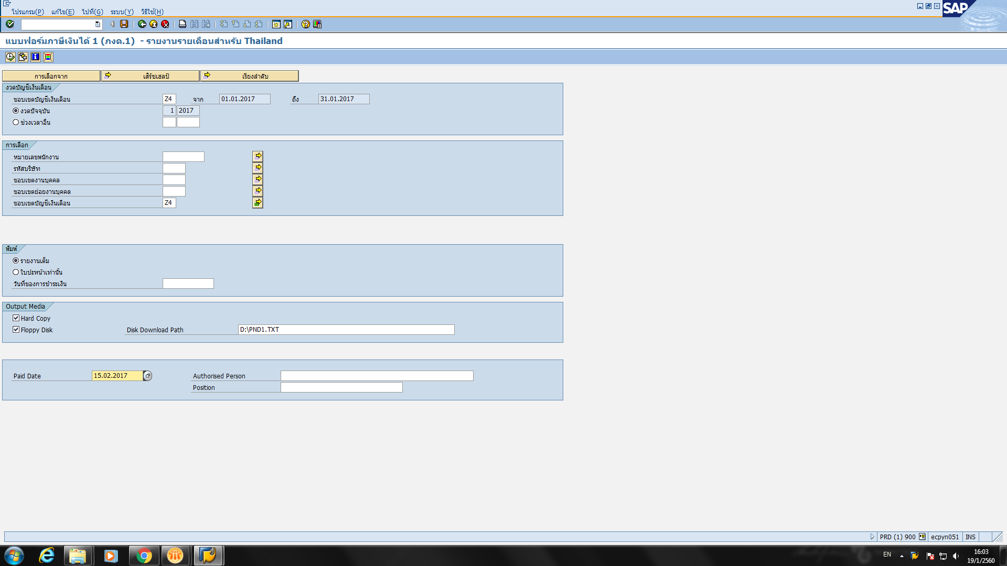
...
ชื่อ - ชื่อสกุล | รวมเงินได้ | ภาษีหัก ณ ที่จ่าย
จรัญญา ชมภูคำ | 1,665,567.57 | 66,795.51 | 746,590.00 | -
อังกาบ พูนนาค | 2,085,860.00 | 121,740.00 | 898,900.00 | -
ณัฐสิทธิ์ กลิ่นมาลี | 1,906,100.00 | 99,420.00 | 824,000.00 | -
ณิชกมล อนันตกูล | 1,634,786.87 | 67,569.37 | 711,940.00 | -
ธนัทเดช โปรเทียรณ์ | 1,901,600.00 | 92,520.00 | 824,000.00 | -
อภิชาติ บุญธรรม | 1,897,100.00 | 85,620.00 | 824,000.00 | -
เพ็ญพรรณ์ ต้อยปาน | 1,901,600.00 | 92,520.00 | 824,000.00 | -
ศรชัย ผ่องฉวี | 1,564,942.50 | 60,963.88 | 681,850.00 | -
กุสุมา เผ่าแก้ว | 900,788.50 | 6,554.93 | 399,690.00 | -
เฟื่องฟ้า ขันติสังวรกุล | 1,906,100.00 | 99,420.00 | 824,000.00 | -
สุรชาติ สว่างพันธุ์ | 2,269,305.00 | 132,601.25 | 978,900.00 | -
มาโนส หมุดทอง | 1,102,096.93 | 9,623.69 | 500,860.00 | -
โกมล คำพราว | 1,589,791.57 | 62,558.24 | 696,070.00 | -
ปทุมวรรณ ถึงสุขติ | 1,667,757.50 | 71,613.50 | 724,690.00 | -
บรรพต บุญยังมี | 1,679,397.50 | 61,416.13 | 733,290.00 | -
เสนาะ ทัพแก่น | 1,259,829.33 | 25,422.93 | 560,600.00 | -
อำพล ตันติกัลชาญ | 1,948,547.50 | 77,879.50 | 884,150.00 | -
จันทนา ยงยศรุ่งเรือง | 1,897,100.00 | 85,620.00 | 824,000.00 | -
อวยพร เรืองรัตนวิภา | 2,076,860.00 | 106,592.00 | 898,900.00 | -
พรทิพย์ สมฤทธิ์ | 1,774,980.00 | 77,748.00 | 771,240.00 | -
เสริมศักดิ์ พงษ์ปาลิต | 2,036,962.50 | 95,562.50 | 884,150.00 | -
วิธิวัสส์ ธนภัทรรัตนศิริ | 1,389,660.00 | 44,478.50 | 616,470.00 | -
อรุณ สุขสวัสดิ์ | 1,584,182.70 | 47,130.91 | 703,310.00 | -
มานิตย์ การัตน์ | 1,880,807.50 | 83,719.50 | 817,210.00 | -
สุรินทร์ กฤษณะกะรัตน์ | 1,644,753.00 | 68,730.60 | 716,100.00 | -
มาโนช ชิตทนนท์ | 1,497,045.00 | 50,351.75 | 654,700.00 | -
ศิรภพ พรึ่งน้อย | 878,181.60 | 6,897.58 | 400,230.00 | -
นงลักษณ์ เจียมอนันท์กุล | 2,076,860.00 | 106,592.00 | 898,900.00 | -
แม้น เอี่ยมเอ็ง | 1,495,447.93 | 45,612.19 | 654,700.00 | -
เจษฎา เอนกลาภ | 858,399.50 | 4,435.48 | 399,690.00 | -
...

